工作表1
編號 | 流水號 | 圖片類型 | 名稱 | 功能 | 開圖說明 | 參考圖 | 預計擺放位置 | 開圖企劃 | 開圖日期 | 備註 | 已回來
請先與程式或跟郁婷_3917討論命名方式 | 12 | 主介面ICON | 副本 | 點擊開啟副本介面，包含所有資源副本、挑戰副本等等 | 請詳細說明想要的感覺 用比較有現代感的書本代表營造出現代人穿越回去體驗從前在書中看過的場景。 |  | 右方功能列
 | 1 | 物品小圖 | 幫會聲望 | 排行榜排序幫會 | 幫會聲望，擁有越多，幫會排名越高，賽季末幫會聲望最高的8個幫會進行八强戰。可以有尊貴的感覺，長得像貨幣但沒有兌換道具功能 | 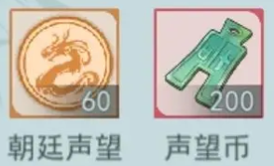    | 獎勵一覽的物品小圖 | 維恩 | 1211
 | 2 | 物品小圖 | 未知幫會 | 表示還不知道是哪一個幫會 | 一個圓圈内部有問號，表示還不知道是哪一個幫會，可以長得像是游戲已有的圓圈圖+問號圖組合 |   | 幫會戰介面（新介面），八强戰名單介面（新介面） | 維恩 | 1211

